Estadísticas
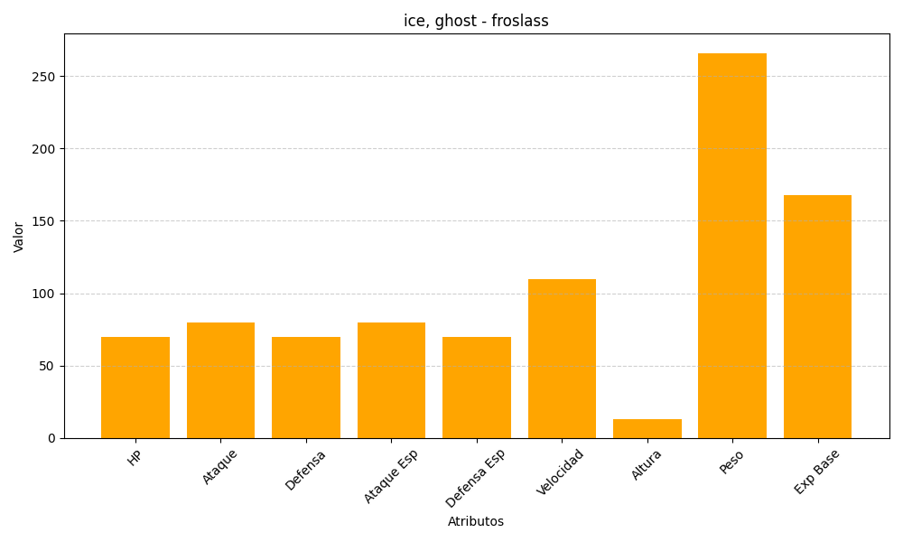
ID | Nombre | Tipo | HP | Ataque | Defensa | Ataque Especial | Defensa Especial | Velocidad | Altura | Peso | Experiencia Base
478 | froslass | ice, ghost | 70 | 80 | 70 | 80 | 70 | 110 | 13 | 266 | 168

